第一章BOSS技能设计
哥布林首领 | 技能名称 | 冷却时间 | 技能描述 | 特效资源 | 受击特效
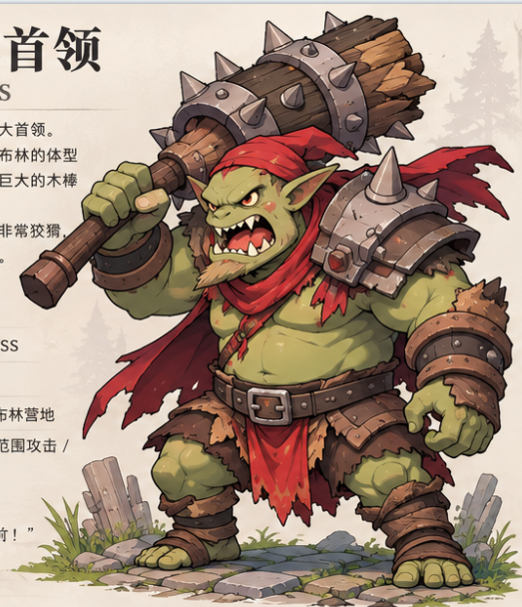 | 横扫攻击 | 7秒 | 挥动巨型木棒横扫前方，对前方范围内的敌人造成300%伤害和2秒眩晕。(技能2秒后触发) | Lava spikes(Clone)/FX_Explosion_O_1/Eff_Skill_BaoZhaQian_4(Clone)
 | 狂暴 | 被动触发 | 进入狂暴状态，当自身血量低于30%,自身变大1.5倍,提升自身50%攻击和攻击速度。在战斗只能触发一次。 | HCFX_Energy_02

设计思路 | 第一个BOSS,考核躲避技能的基础操作

焚木领主 | 技能名称 | 冷却时间 | 技能描述 | 特效资源 | 受击特效
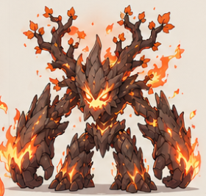 | 焦土 | 8秒 | 指定目标脚底下出现一个短暂存在的焦土，焦土范围内的敌人持续造成伤害,持续6秒。(持续伤害:每0.2秒造成40%伤害) | EnchantedGround_Fire/FX_Dust_Fire(改大小)/ConjureAmethystSea(改)/MeteorStrike(Clone)
 | 燃烧冲击 | 10秒 | 吟唱2秒，在自身大附近造成一次300%伤害和眩晕2秒。 | FX_EarthSkill_Energy_01 (改)
 | 灼烧 | 被动 | 血量低于80%触发效果，自身被火焰包围对靠近目标的单位造成灼烧效果,每秒造成2%最大血量的伤害。 | EnchantedGround_Fire | Orb_Fire
 | 烈焰爆炸 | 12秒 | 当血量低于50%时触发，随机对目标区域随机生成3个烈焰爆炸,爆炸造成300%伤害并使其眩晕2秒。(爆炸延迟1秒爆炸) | Fire crossfade/FX_Explosion_H_1/HCFX_Meteor_03_Single
设计思路 | 第2个BOSS,加强考核躲避技能的基础操作

洞穴史莱姆王 | 技能名称 | 冷却时间 | 技能描述 | 特效资源 | 受击特效
 | 软泥恢复 | 12秒 | 吟唱3秒,恢复自身10%的生命值。 | Skill_BufHealStatus_1
 | 水晶突刺 | 7秒 | 在目标脚底下生成1个水晶突刺,造成300%伤害和移动速度降低50%,持续3秒 (延迟1.5秒) | Violet arcane bust2
 | 召唤伙伴 | 12秒 | 召唤出小史莱姆法师怪物攻击玩家。 | Skill_Summon_1
 | 水晶地刺 | 10秒 | 随机对前方3个竖方向造成300%伤害,并使其眩晕2秒 (延迟1.5秒) | FX_EarthSkill_Path_05
设计思路 | 具有恢复技能,考核玩家使用眩晕等打断技能打断目标施法，但是因为是初级BOSS所以恢复的血量不多。增加了召唤效果的怪物

遗迹领主 | 技能名称 | 冷却时间 | 技能描述 | 特效资源 | 受击特效
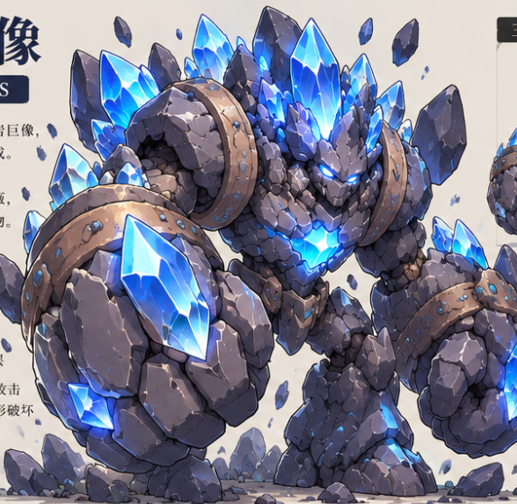 | 巨石重击 | 10秒 | 吟唱1秒，在自身大附近造成一次450%伤害,并使目标释放石化状态,使其受到伤害增加30%,最多可叠加5层,持续10秒。 | Spear AoE(Clone)
 | 召唤结晶 | 10秒 | 在目标区域生成一块永久出现的结晶,结晶持续对附近单位每秒造成150%伤害,并使其移动速度降低50%,持续2秒。 | StormPillar(Clone)+SummonStorm(Clone)
 | 旋风移动 | 15秒 | 自身变成无敌状态,持续对目标旋转发动攻击,每秒对周围的目标造成250%伤害，持续3秒 | Eff_Skill_ChiXu_15
 | 晶石生长 | 10秒 | 随机对目标区域释放3个晶石,晶石经过3秒成长会发生爆炸,可以对附近区域造成300%伤害和3秒眩晕。(晶体本身不能被攻击) | Cyan meteor hit |  | Rock stride
设计思路 | 在熟悉了3个BOSS了机制，这个BOSS给与更多的变化，考核点是结晶技能会长时间的出现，所以要求玩家要尽可能的缩短战斗时间,要不全场会有很多结晶,到时候场面无法移动,旋风移动技能是一个类似旋风斩的技能,要求玩家完全躲避改技能

地脉领主 | 技能名称 | 冷却时间 | 技能描述 | 特效资源 | 受击特效
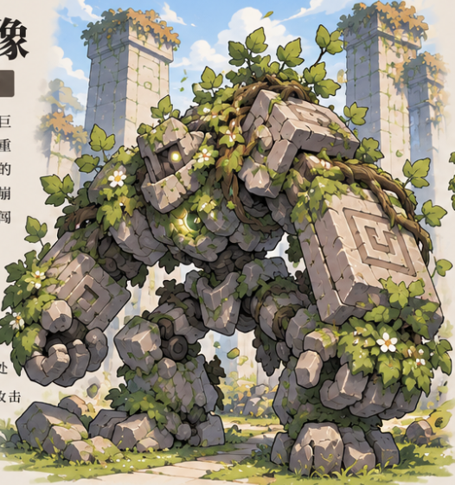 | 地裂重击 | 7秒 | 地脉领主高举右臂蓄力，随后重砸前方区域，对范围内敌人造成300%伤害和2秒眩晕。（延迟2秒） | FX_splash_thorn_02_floo
 | 岩柱凸起 | 3秒 | 地脉领主向地面注入能量，连续5次在敌人脚下标记召唤石刺,造成300%伤害和3秒眩晕。 | FX_splash_thorn_01_floor(改绿)
 | 巨石冲撞 | 10秒 | 地脉领主自身幻化成一个巨石状态,向目标方向直线滚动，对路径上的敌人造成500伤害和3秒眩晕效果。（巨石状态可以受到攻击,但是免疫控制） | Eff_Skill_ChongFeng(Clone)
 | 磁力空间 | 6秒 | 延迟1秒，地脉领主在自身周围展开磁力领域，对附近单位造成300%伤害,并且使目标附加磁力效果，降低范围内敌人的10%移动速度和攻击速度，可叠加10层，持续8秒。 | BarrelOfConfusion_Static/FocusedExplosion_01_Delayed
设计思路 | 核心磁力空间的叠加buff,考验玩家快速打断技能,然后还有巨石冲撞,考验玩家可以不依靠读条,看BOSS技能动作躲避的技能。

翡翠之翼·伊瑟兰 | 技能名称 | 冷却时间 | 技能描述 | 特效资源 | 受击特效
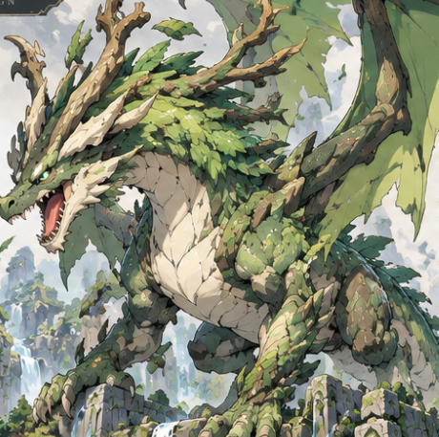 | 恢复图腾 | 18秒 | 在自身附近生成一个恢复图腾,可以每秒恢复自身最大生命值的1%,持续12秒。(图腾自身可以被攻击,刚出现的前2秒不给龙恢复生命) | Totem water(Clone)
 | 天穹俯冲 | 12秒 | 巨龙腾空而起，锁定目标位置后高速俯冲，对范围内敌人造成伤害。落地时向前方扇形区域释放风浪，对命中的敌人造成500%伤害并造成3秒眩晕。（腾空的过程中是无敌状态） | Shrapnel_01+Shrapnel_01_AltElements（需要箭头）
 | 自然之力 | 10秒 | 在目标脚底下生成一个自然腐蚀的区域,此区域永久存在,持续对进入的目标造成300%伤害,并使其移动速度降低50%,持续3秒 | ConjureWaterPool
 | 龙卷风暴 | 20秒 | 血量降低至70%后触发，翠林飞龙振翅召唤1道龙卷风，龙卷风随机在场景中移动，对接触到的敌人造成300%伤害,并且移动速度降低50%,持续3秒。（龙卷风本身一直存在） | Wind Tornado
 | 巨龙吐息 | 10秒 | 对目前前方扇形吐息,造成350%伤害,并使其附加灼烧效果,每秒损失5%当前生命值,持续5秒 | Electro throw+Fire throw/Fire Spray
设计思路 | 核心首先是让玩家要优先击杀恢复图腾，恢复图腾的血不是很多,摸几下就没了。然后考验玩家的数值是否过关,所以设计了自然之力和龙卷风暴永久存在的技能,时间一长,场面就会混乱

注意:标红表示应该没有对应的技能,需要重新做
 |  |  | Fire explosion(Clone) 1次爆炸 2次爆炸

